상품제안서
자작나무 우드스틱 벽걸이달력(관광수채화) | 상품코드: F31454

 |  |  |  |  |  |  | 02-412-0044 | www.easy1.co.kr
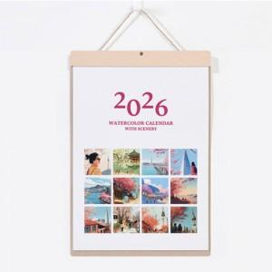

【상세/제작정보】 | <p><span style="background-color: rgb(255, 255, 255); font-family: dotum; font-size: 13px;">배송비 변경 1박스 25개입 5,000원 입니다.</span>​</p>

【인쇄/포장옵션】 | 금박, 은박 / 벌크포장

【공급단가】 | 수량 | 100~ | 300~ | 500~ | 1,000~ | 3,000~
*VAT별도 | 단가 | 8,460원 | 8,310원 | 8,100원 | 7,960원 | 7,750원

【상품 URL】 | http://www.easy1.co.kr/src/goods_detail.php?gdno=31454

